KAPAK
T.C.
AĞRI VALİLİĞİ
İl Planlama ve Koordinasyon Müdürlüğü

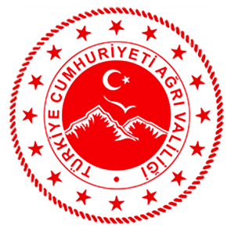

2023 YILI YATIRIM PROGRAMINDA AĞRI İLİNE AYRILAN
KAMU YATIRIMLARI
15 Ocak 2023 Tarihli ve 32074 (Mükerrer) Sayılı Resmi Gazete'de yayımlanmıştır.

